Summary
Category | Count
Passed | 16
Failed | 5
Skipped | 0
Total | 21
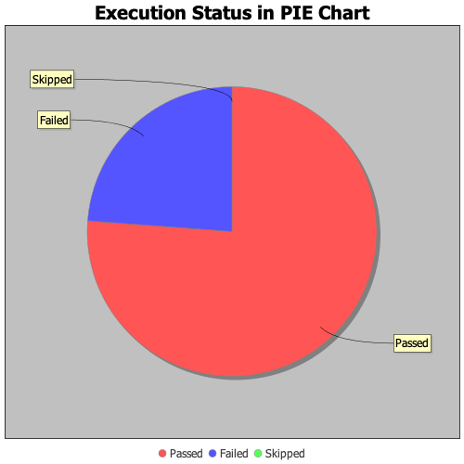
Start Time | 2020-02-04T18:42:50 IST
End Time | 2020-02-04T18:50:30 IST
Duration | 459893 ms

